シート1
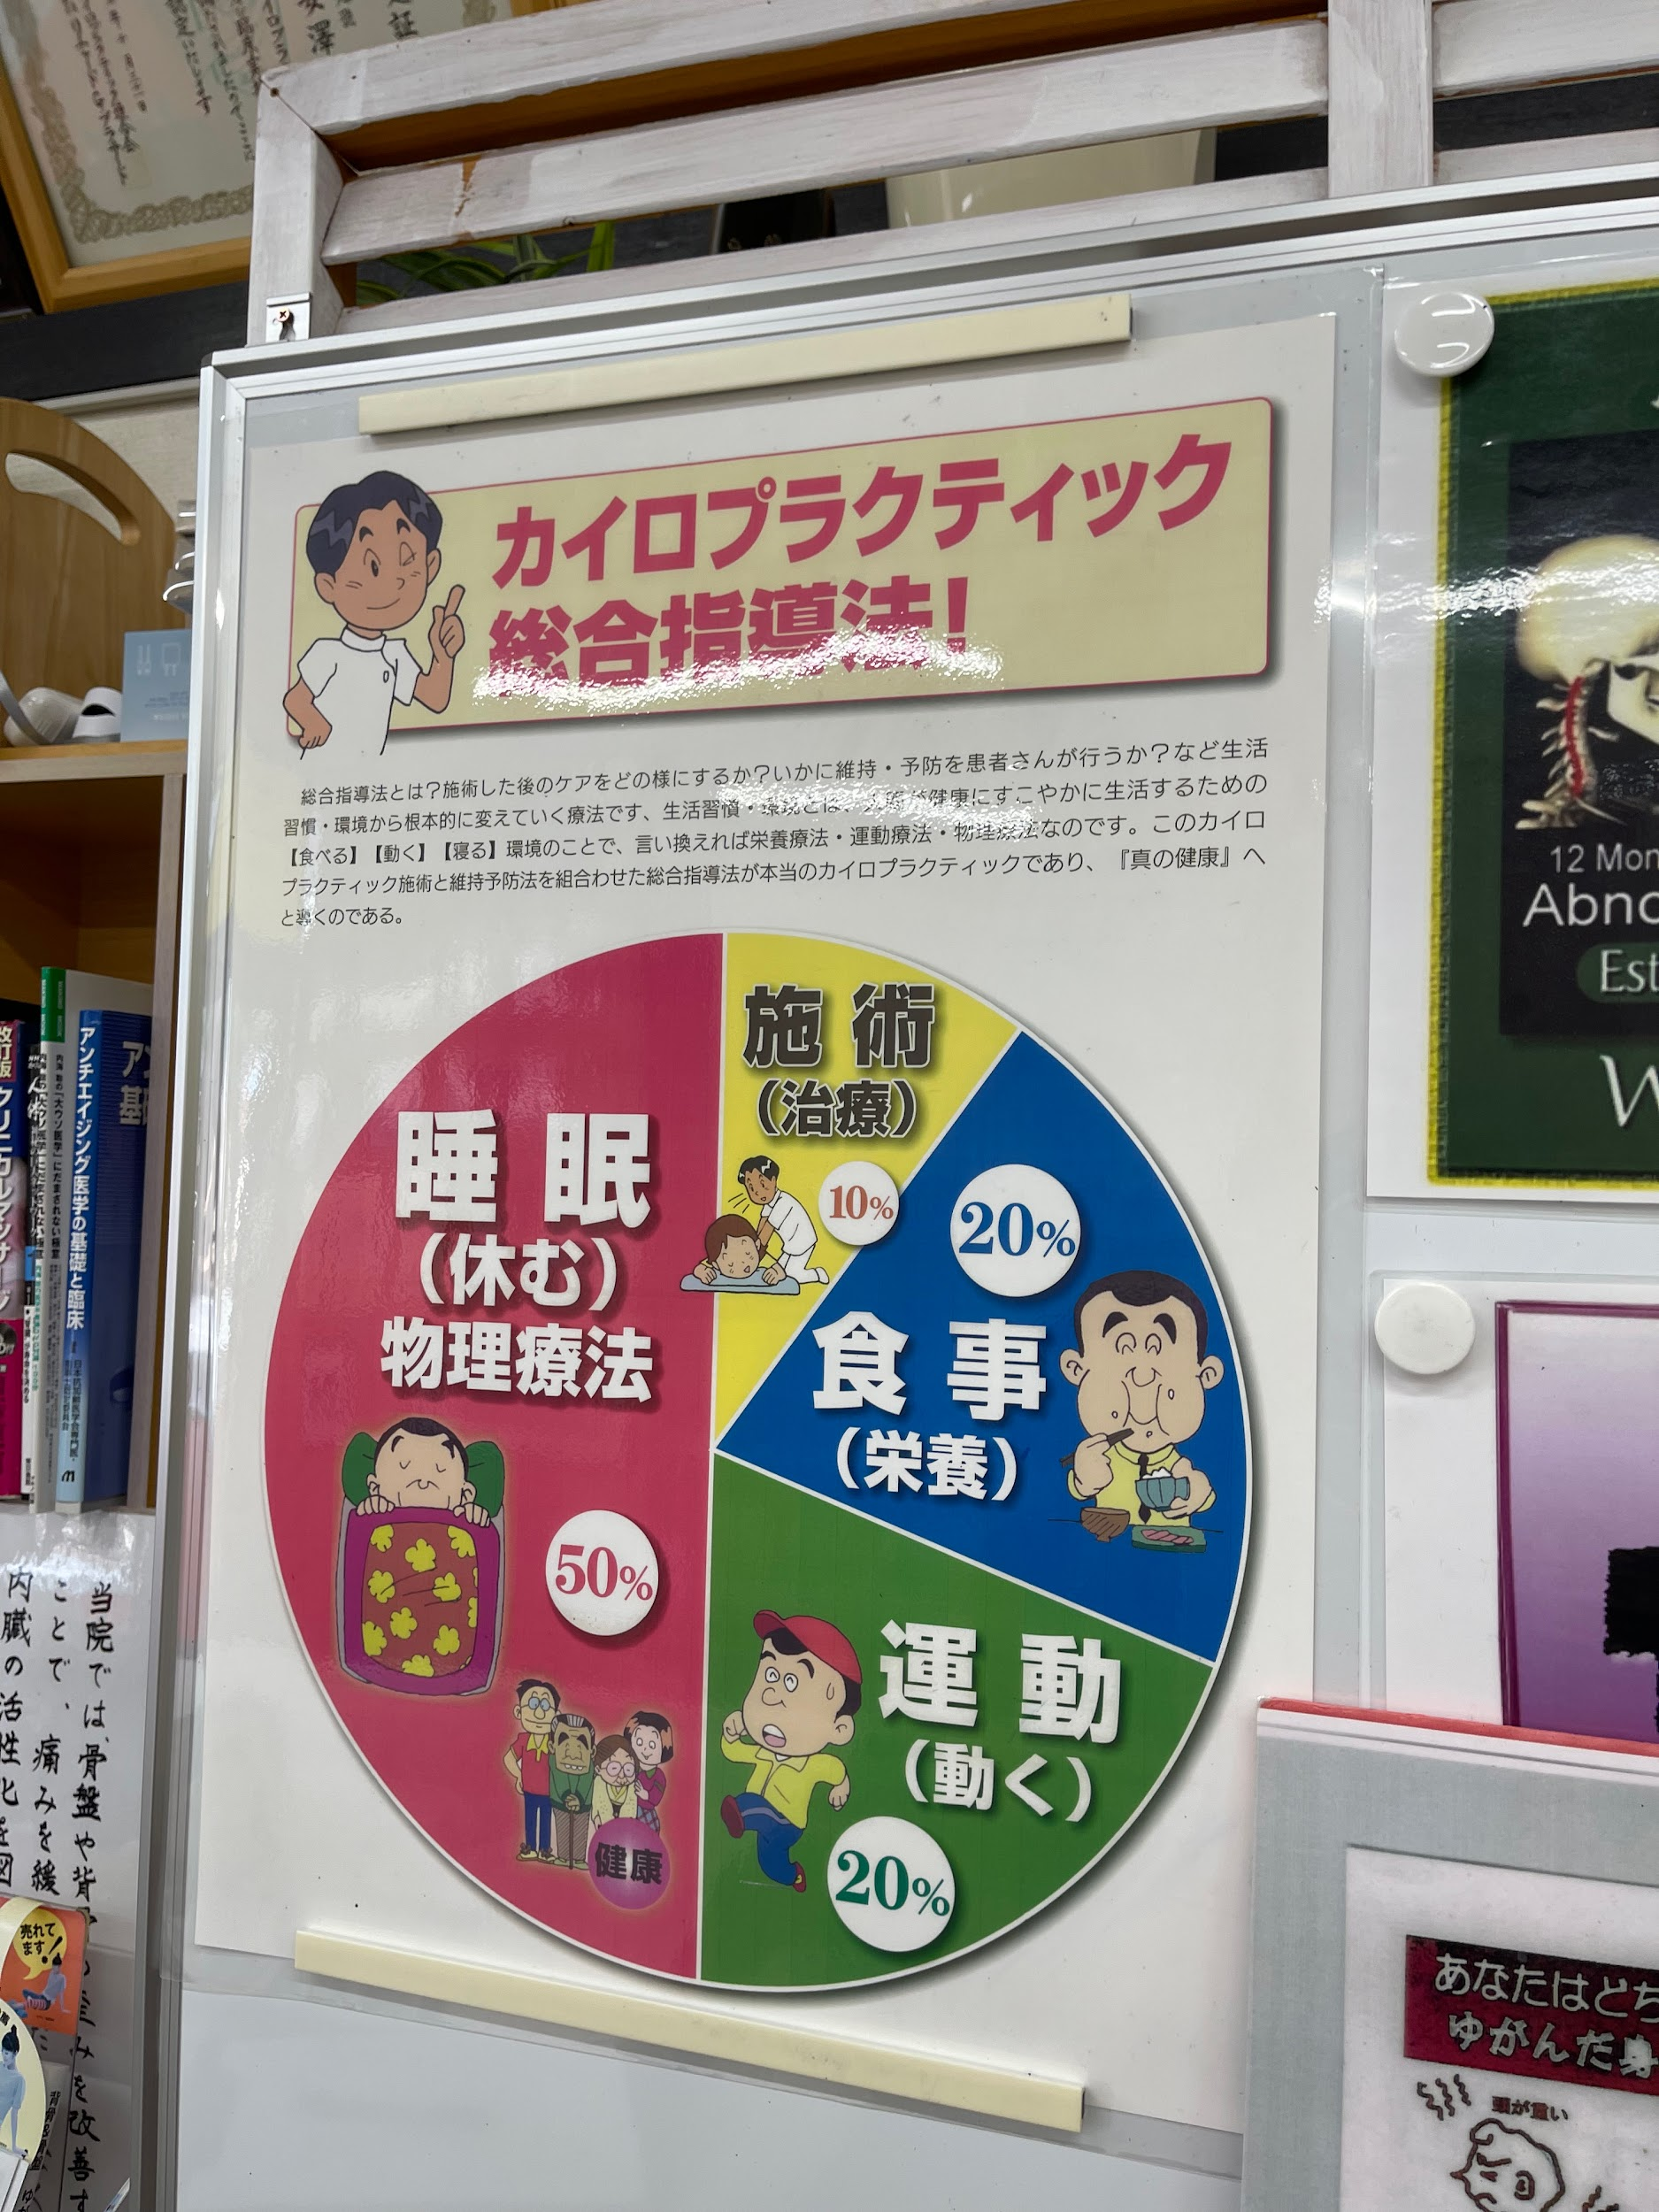

①女性アイコン挿入（反転）

 | ②男性アイコン挿入

③削除

 | ④施術（治療）
 | 食餌（栄養）
 | 運動（関節体操）
 | 睡眠（回復・修復）
 | ※上記にテキスト変更
 | ※挿入素材も変更

 | ■サイズ
 | A2
 | ※遠くからでも見やすいように

